IECM
 |  |  |  |  |  |  | Estrategia
No. | Contexto | Parte Interesada | Necesidades | Expectativas | Obligaciones | Requisitos aplicables | Eje Y | Eje X | Prioridad - Influencia | Interacción / seguimiento | Evidencia de cumplimiento | Frecuencia de seguimiento
 | Identificación | ¿Quiénes son? ¿Cómo se llaman? | ¿Qué buscan? | ¿Qué esperan? | ¿Qué derechos tienen? ¿Qué obligaciones tenemos? | Los requisitos legales, reglamentarios, del cliente o de la organización | P. ejem Impacto | P. ejem Influencia | ¿Qué nivel de importancia tiene? Eje X vs Eje Y | ¿Qué acciones o de qué forma vamos a dar seguimiento, atención y/o medir según el nivel de prioridad o influencia? | ¿Qué evidencia documental demuestra el cumplimiento de la necesidad o expectativa de la parte interesada, o justifique que se podría hacer para cumplir la necesidad o expectativa en caso de que se pueda cumplir.
1 | Externo | Ciudadanía | a) Ejercer su derecho al voto durante la celebración de: Elecciones populares Elecciones locales para los cargos de Jefatura de Gobierno, Diputaciones por Mayoría Relativa y Representación Proporcional, Diputación Migrante, Alcaldías, Concejalías; Consulta de Presupuesto Participativo Comisiones de Participacipon Comunitaria Mecanismos de Democracia Directa, Iniciativa Ciudadana, Referéndum, Plebiscito, Consulta Ciudadana, Consulta Popular, Revocación de Mandato. b)Acceso a la información clara y actualizada de los procesos electorales locales, instrumentos de participacion ciudadana, educación cívica y formación democrática. b) Servicios accesibles y descentralizados, que permiten una cercanía con la ciudadanía para la promoción de los derechos político electorales, una participación activa y un acompañamiento en los procesos electorales y de participación ciudadana. c) Transparencia y rendición de cuentas, a través del actuar ético y legal institucional d) Acceso a convocatorias públicas, procesos de selección imparciales y oportunidades de ingreso a la institución Acceso a la Información clara y precisa para el ejercicio de sus derechos político-electorales, así como obtener información sobre el quehacer institucional. | a) Transparencia y rendición de cuentas con apertura, claridad y responsabilidad. b) Procesos Electorales y Mecanismos de Participación Ciudadana confiables, libres y justos. c) Información clara y oportuna d) Innovación técnológica y desarrollo de herramientas confiables y seguras. e) Espacios que fomenten la participación activa ciudadana , así como apoyo en actividades y eventos de divulgación de la cultura democrática y de participación ciudadana f) Brindar asesoría para la elaboración de actividades educativas y proporcionar materiales didácticos en materia de educación para la vida en democracia, la divulgación de los valores en que esta se sustenta, así como para la formación de la ciudadanía. g) Ser consideradas y evaluadas con base en criterios de mérito, equidad y transparencia al participar en convocatorias para plazas vacantes en el IECM h) Solucionar problemáticas de su entorno indmediato a través de su participación en ejercicios de democracia directa, y toma de decisiones en favor de sus comunidades. i) Hacerse participes sobre la toma de decisiones de su entidad, demarcación o pueblo originario | Derechos: a) Tienen derecho a votar durante la celebración de elecciones populares, elecciones locales, Consultas de Presupuesto Participativo, elecciòn de Comisiones de Participacipon Comunitaria, y en Mecanismos de Democracia Directa. b) Tienen derecho a participar en la vida democrática c) Derechos político electorales Obligaciones: a) El IECM tiene la obligación de velar por la autenticidad y efectividad del sufragio, así como de instrumentar y promover las diversas formas de participación ciudadana en la capital del país. Asì como organizar las elecciones locales hasta la implementación de mecanismos de democracia directa, asegurando que los habitantes de la Ciudad de México ejerzan plenamente sus derechos político-electorales. b) Garantizar el acceso a la información pública c) Obligación de respetar los principios rectores de la función electoral, actuando con certeza, legalidad, independencia, imparcialidad, máxima publicidad, transparencia, rendición de cuentas, objetividad, paridad, interculturalidad, y con perspectiva de género y enfoque de derechos humano. d)Se deben garantizar procesos de reclutamiento accesibles, objetivos y equitativos; brindar información clara, oportuna y suficiente sobre requisitos y etapas. | a)Dar cumplimiento a lo establecido en el Código de Instituciones y Procedimientos Electorales de la Ciudad de Méxcio El artículo 77, fracción II del “CÓDIGO”. b)CPEUM Art. 24, numeral 2, 35 y 42, numeral VI, CPCDMX Art. 7, numeral 3 Código Art 6, numeral XV 10, 362, 363 y 367. Ley de Participacipon Ciudadana de la CDMX c) Gratuidad del servicio. Cumplir con los contenidos del programa específico de Comunicación Social. Contenidos atractivos y en lenguaje ciudadano e incluyente. Artículo 6° de la Constitución Política de los Estados Unidos Mexicanos, Artículos 8 y 36 del Código de Instituciones y Procedimientos Electorales de la CDMX, Ley General de Comunicación Social, Artículo 28 del Reglamento Interior del IECM. Procedimiento para la selección e ingreso del personal de la Rama Administrativa del IECM. Procedimiento para la operación de los mecanismos extraordinarios de la Rama Administrativa del IECM. Procedimiento para la gestión del personal eventual en los Órganos Desconcentrados del IECM. | alto | bajo | Grafíca: Impacto vs Influencia Resultado: Mantenerlos informados y nunca ignorarlos | a) Verificando los niveles de participación ciudadana que se presenten en las elecciones y en los mecanismos de participación ciudadana que organice Instituto Electoral de la Ciudad de México b)Gestión de convenios interinstitucionales c)Publicación de convocatorias accesibles d) Establecimiento de medios de contacto para la orientación a la ciudadanía d) Difusión del quehacer institucional a través de diferentes medios de comunicación y redes sociales. e) Promocios de actividades para el fomento de la educación cívica | a) Con las estadísticas de participación y de resultados. que elabora y presenta el Instituto Electoral, b) Las memorias documentales que elaborá el Instituto Electoral de los ejercicios democráticos que organiza y desarrolla. c) Publicación de los resultados de las elecciones o dictamenes de los mecanismos de democracia directa que se lleguen a presentar. d) Informes para la rendición de cuentas y transparencia e) Resultados de métricas, vistas e interacciones generadas en redes sociales e informes de resultados de difusión obtenidos. | Mensual, trimestral y anual
...
 |  |  | alto |  | bajo

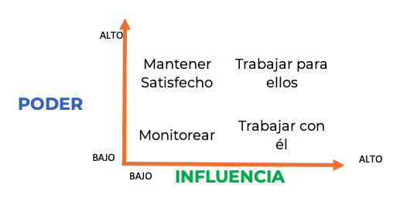
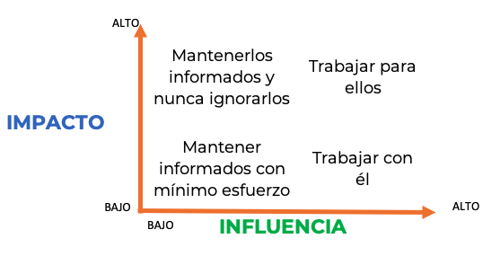
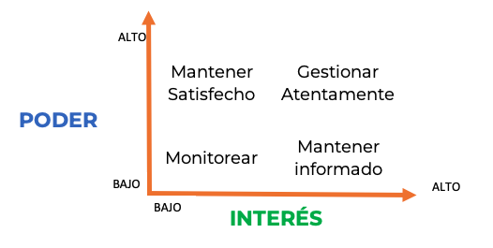

 | DRDE

